Inleiding
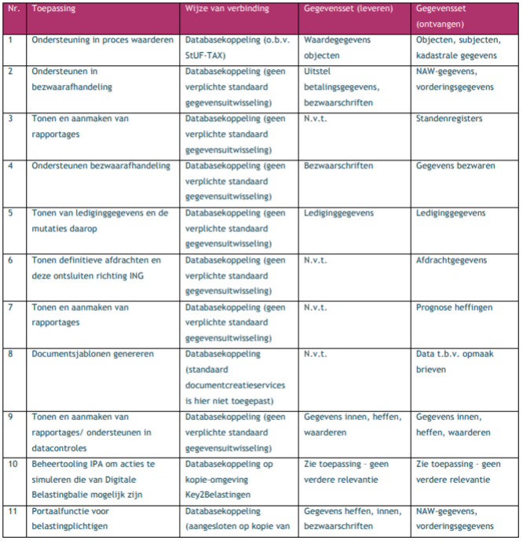
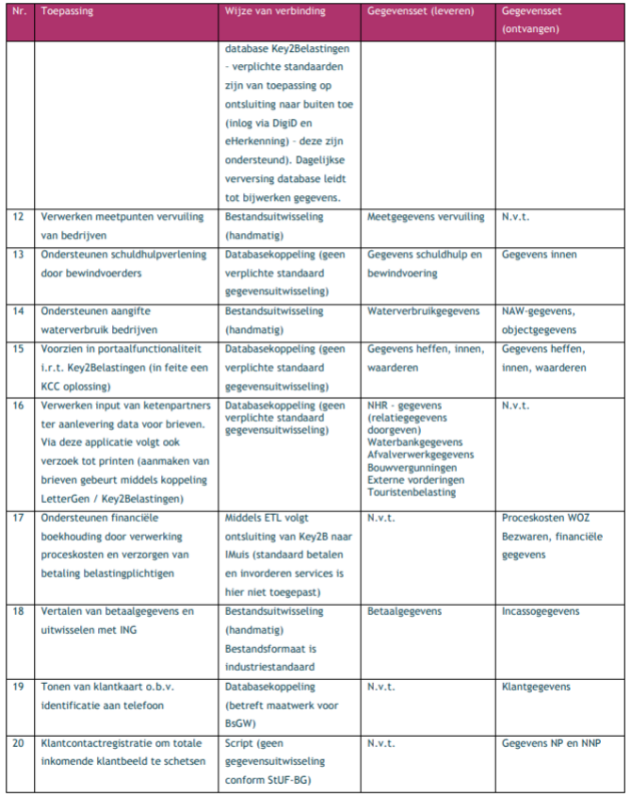
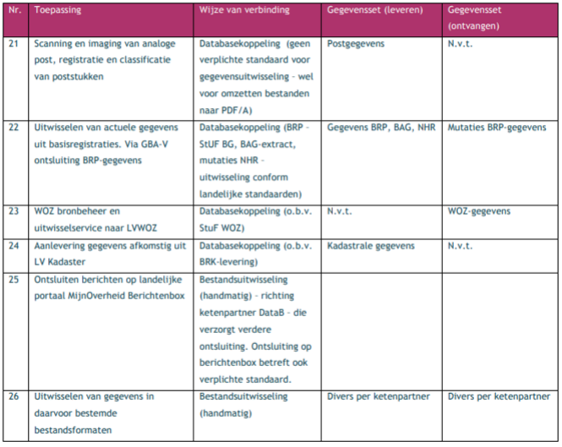
Leeswijzer functionaliteiten overzicht | Legenda (leesbaarheid documenten)
Dit document geeft marktpartijen inzicht in de voorliggende vervangings- en aanschafvraagstukken bij BsGW. Aan de hand van dit
overzicht is voor hen mogelijk om: | In de laatste twee kolommen van de tabbladen kunt u aangeven of uw applicatie/module de functionaliteiten ondersteunt (incl. toelichting).
1. Vragen uit de marktconsultatie te beantwoorden.
2. Aan te geven of en welke functionaiteit zij met hun software ondersteunen. Hierbij geldt dat zij naast de initiele vervangings-
en aanschafvraagstukken die omcirkeld zijn ook de ruimte hebben om aanvullende functionaliteit van hun softwarepakker te benoemen. | Informatiemodel functionaliteiten
Dit kan aan de hand van de opvolgende tabbladen van dit document en/of het gevisualiseerde applicatielandschap hieronder. |  | Toont per proces per applicatie of het flexibiliteit bevat.
 |  | Toont per proces per applicatie of het een standaard oplossing is.
 | In het tabblad functionaliteit "Afdeling" zijn functionaliteiten opgenomen, hierbij zijn een aantal velden benoemd. Hieronder een korte toelichting op die velden.
 | Functionaliteiten ter ondersteuning van: Processen van BsGW
 | Middel: Per proces worden alle applicaties weergegeven waarvan gebruik wordt gemaakt
 | Soort middel: Betreft het middel Software, een script, fileserver etc.
Visualisering huidige applicatielandschap. Blauw omcirkelde applicaties betreffen vervangingvraagstukken. Rood omcirkelde applicaties betreft een aanschafvraagstuk dat nu nog niet in het landschap aanwezig is. De ESB is eveneens een aanschafvraagstuk aangezien er nu gebruikgemaakt wordt van services via een ketenpartner. | Flexibiliteit: Indien werkzaamheden vragen om onderscheidende variaties leidt dit tot benodigde flexibiliteit in de procesuitvoering. Context: Context per proces om de functionaliteiten weer te geven. Aantal variaties: Hoeveel variaties in het kader van te leveren producten voor de deelnemers zijn van toepassing hierbij. Opmerkingen: Extra informatie omtrent het gehele proces of middel die daarbij ingezet zijn.
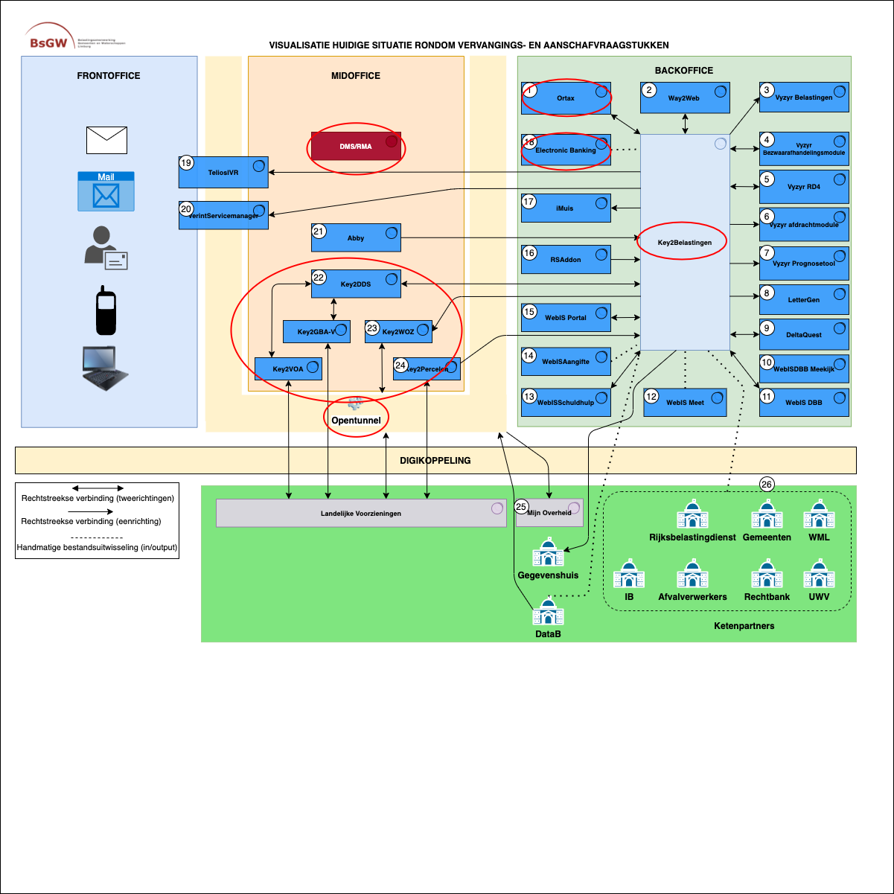

Toelichting op applicatielandschap - gegevensuitwisseling van- en naar Key2Belastingen

